P.TC
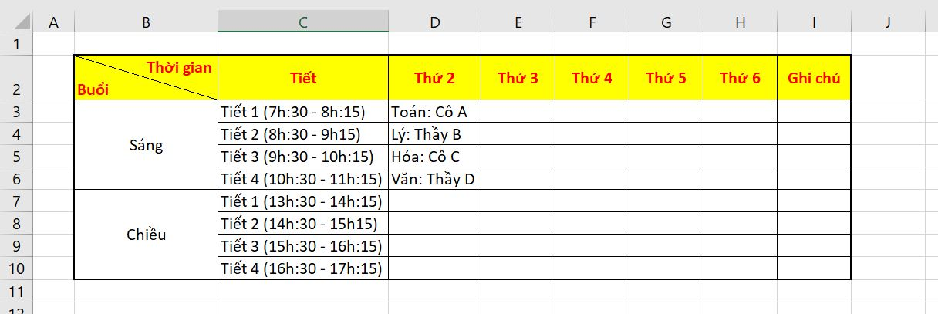
 | Họ Tên | Ngày Sinh | Excel | English | Word | PP
 | Nguyễn Văn B | 2019-01-01 | 8 | 7 | 9 | 10
 | Nguyễn Văn A | 2020-09-25 | 7 | 6 | 8 | 9

Thời gian Buổi | Tiết | Thứ 2 | Thứ 3 | Thứ 4 | Thứ 5 | Thứ 6 | Thứ 7
Sáng | Tiết 1
 | Tiết 2
 | Tiết 3
 | Tiết 4
Chiều | Tiết 5
 | Tiết 6
 | Tiết 7
 | Tiết 8

